Ejercicio 1
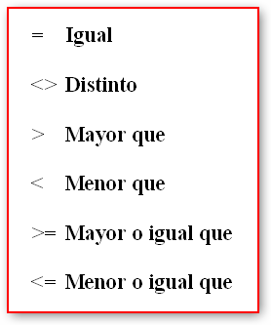
#REF! | FALSE
 | LETRA "A" | LETRA "B" | CONDICION | RESULTADO
 | 23 | 25 | A > B |  | FALSE | TRUE
 | 45 | 100 | A < B |  | TRUE | FALSE
 | 34 | 30 | A = B |  | FALSE | TRUE
 | 200,000 | 124,000 | A >= B |  | TRUE | FALSE
 | 20 | 20 | A <= B |  | TRUE | FALSE
 | Pera | Manzana | A < > B |  | TRUE | FALSE
 | 12 | 30 | A > B |  | FALSE | TRUE
 | 500,000 | 200,000 | A <= B |  | FALSE | TRUE
 | Pera | Pera | A = B |  | TRUE | FALSE
 | 45,000 | 34,000 | A >= B |  | TRUE | FALSE
 | 12% | 50% | A > B |  | FALSE | TRUE
 | Playa | Campo | A < > B |  | TRUE | FALSE

 |  |  |  | TRUE
 |  |  |  | FALSE

